Sheet1
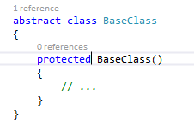
2017-10-25
 | Thay vì sử dụng singleton hoặc static class nên dùng theo kiểu default object trong class để luôn dùng được ngay mà không cần khởi tạo

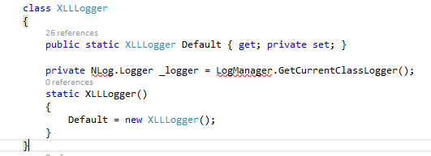

 | Trong base class không nên có những Concrete object, base class chỉ nên làm việc với Interface
 | Concrete object inject vào base class bằng contructor

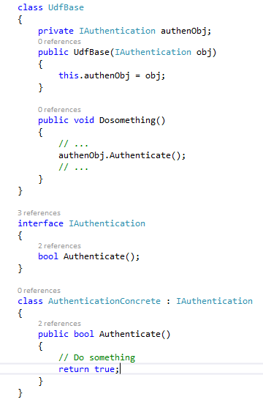

 | Factory pattern
 |  | sử dụng factory pattern có lợi là tập trung việc tạo object ở một chỗ và có thể thay đổi cách tạo instance mà không ảnh hưởng đến những phần sử dụng
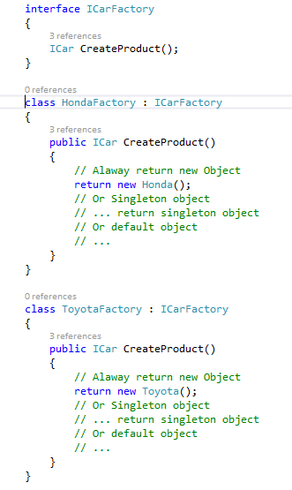
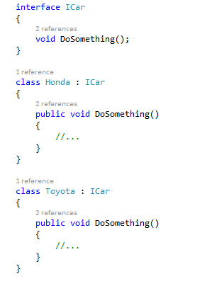
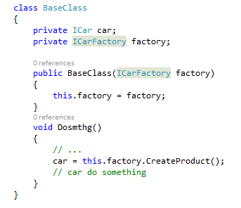

 | Trong abstract class không để contructor là public hoặc internal Protected, chỉ để modifier là protected hoặc internal

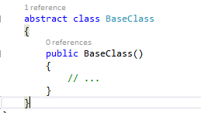
nen dung

